Gretl ->
Как открыть данные
Мы копируем данные на новый лист1
пропуская 1 столбец

и открываем в Gretl
там используем первую модель

Ответ Gretl:
Модель 1: МНК, использованы наблюдения 1960-1984 (T = 25)
Зависимая переменная: Y

коэффициент ст. ошибка t-статистика p-значение
---------------------------------------------------------------
const 90,2556 4,50968 20,01 1,31e-015 ***
X1 0,141226 0,00360174 39,21 7,46e-022 ***
X2 −3,75697 1,18856 −3,161 0,0045 ***

Среднее завис. перемен 282,1360 Ст. откл. завис. перем 127,4533
Сумма кв. остатков 1760,933 Ст. ошибка модели 8,946642
R-квадрат 0,995483 Исправ. R-квадрат 0,995073
F(2, 22) 2424,360 Р-значение (F) 1,60e-26
Лог. правдоподобие −88,65750 Крит. Акаике 183,3150
Крит. Шварца 186,9716 Крит. Хеннана-Куинна 184,3292
параметр rho 0,759928 Стат. Дарбина-Уотсона 0,515401
обратите внимание на сокращенные обозначения статистики

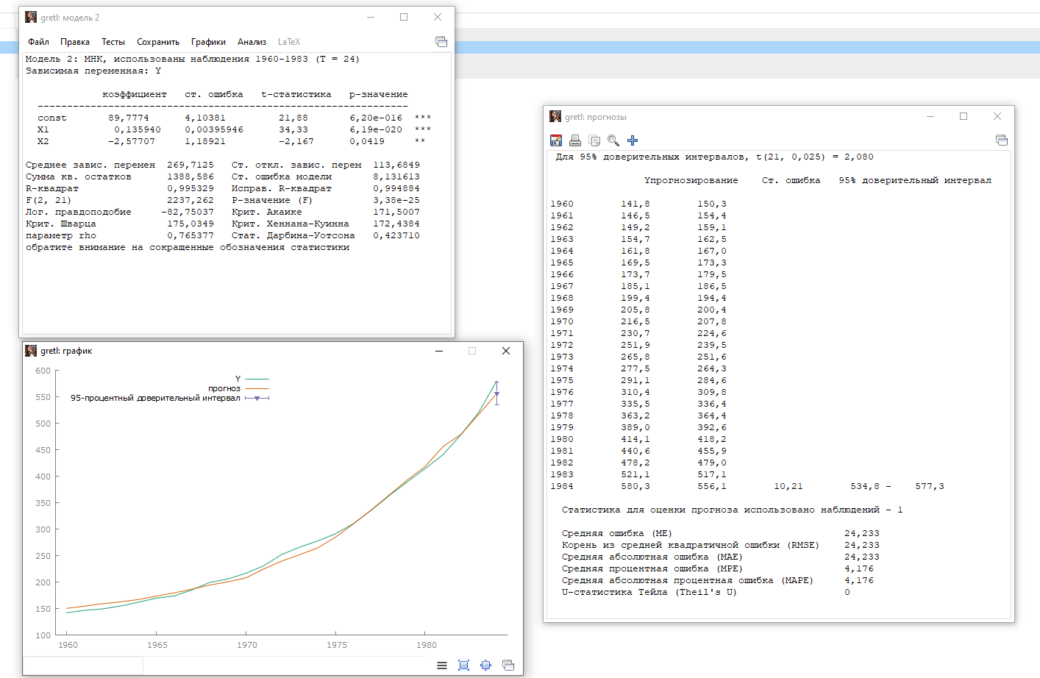

24.233 | возводим в квадрат

получается 587,2382

это не входит в доверительный интервал
модель неадекватна

